基礎設計
クエスト基礎設計フォーマット

 | 認識合わせ
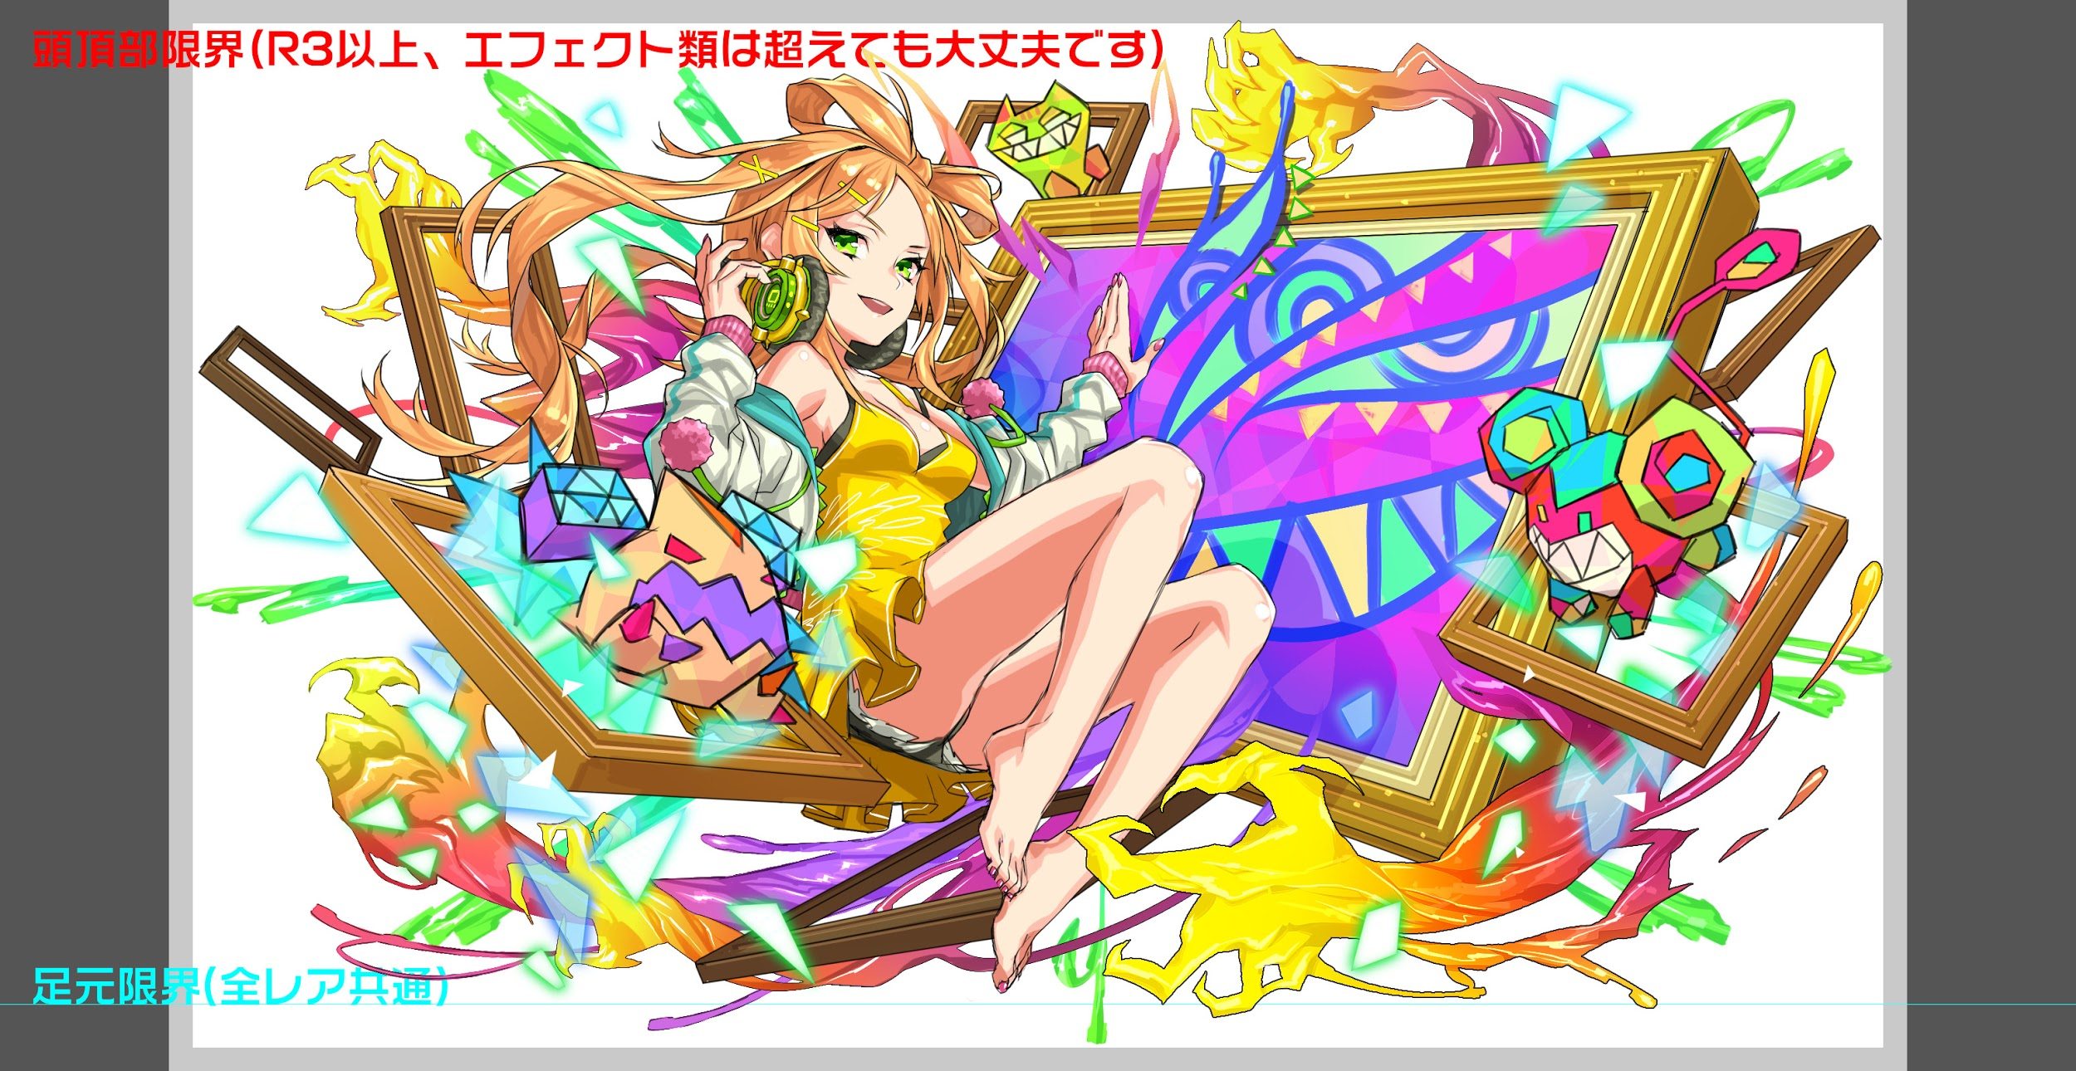
 |  | クエストの位置づけ |  | ウィザード
 |  | クエストの存在意義 |  | 上級者の遊び場。★６まで育つユニットが手に入る。超上級者はここを周回してバグマのユニットを作る。
 |  | つまり |  | ある程度の難易度を持ちながら、周回のしやすさとのバランスを取りましょう

 | 基本情報

 |  | クエスト名 |  | ピカソ(仮)
 |  | 難易度 |  | 超絶級/ウィザード級
 |  | ボスキャラクター名称 |  | ピカソ(仮)
 |  | ボスキャラクター情報 |  | 黄/human・unknown/テクニカル
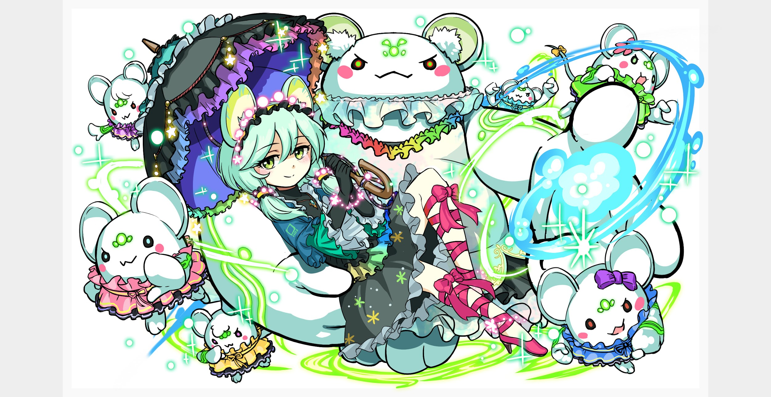
 |  | ステージギミック
 |  | エネミーギミックA |  | パネルドロップ操作、属性変化、プロテクト、吸収攻撃などパネルを利用するもの
 |  | エネミーギミックB
 |  | キラー |  | ヒューマン
 |  | 対応できるユニット数
 |  | フロア構成要望
 |  | 実現したいユーザー体験 |  | ■要件 ピカソの作風を再現したクエスト 盤面の色の操作を重要としたギミックにする ギミックは既存の物ではあるが、色のコントロールが激しく対応しにくいクエストにしたい 盤面は荒らすがお邪魔は使わないようにしたい(演出でお邪魔採用はOK) ユーザーはピカソのゲージによって変化する時代に対応する 1ゲージ目「青の時代」 青パネルを中心としたギミックを入れる 2ゲージ目「ばら色の時代」 赤パネルを中心としたギミックを入れる。女性との恋が実ったっという意味で「ばら色」っという こともあるのでハートパネルを使っても良いかも 3ゲージ目「晩年の時代」 1、2ゲージ目とは違い全ての色を操作するギミックを入れる
 |  | ステージギミック早見表 (2016/7/4更新) ※パーティの組み方に影響を与える戦略要素 |  | ウィルス / スリープ / スキルバインド / カウンター / 全体攻撃 / 連続攻撃 / パネル変換禁止 / 爆風軽減 / 時限式ダメージパネル / お邪魔パネル / パネルプロテクト / 暗闇 / {赤・青・黄・緑・ハート}無効 / {赤・青・黄・緑・ハート}ドロップDOWN / タップ数変更 / チェーン数変更 / {ヒューマン / アニマル / マシン / ドラゴン / ゴッド / unknown}キラー / {ヒューマン / アニマル / マシン / ドラゴン / ゴッド / unknown}限定 /

 |  | クリア報酬

 |  | 補足

 | 活躍させたいユニット

 |  | ラベル | ユニット名 | 概要コメント
 |  | SS(Level:99) | ドガ | 整地
 |  | S(Level:99) | 彦星 | 回復
 |  | S(Level:99) | アザゼル | 整地
 |  | SSS(Level:99) | チューリング | 体力・整地

 | フロア構成
 |  |  |  |  |  | 芸術家要素（作家・読書家）のあるキャラクターで統一
 |  | フロア１
 |  | 登場ユニット | 攻撃力 | 概要・行動パターン
 |  | マグリット | 3000 | パネル変換（赤から黄）＋クリティカル攻撃
 |  | ショウイン | 3000 | HP高め。 ランダムにパネル5つプロテクト＋単体攻撃
 |  | バショー | 3000 | パネル変換（赤から黄）＋クリティカル攻撃

 |  | フロア3
 |  | 登場ユニット | 攻撃力 | 概要・行動パターン
 |  | クリムト（1ゲージめ） speed2 | 7000 | ・開幕で状態異常耐性 ・ハートパネルを黄パネルに変換 ・赤パネル吸収攻撃 ・連続攻撃 | ここ突破で8ターンを想定
 |  | クリムト（2ゲージめ） speed1 | 7000 | ・開幕で状態異常耐性 ・ハートパネルを黄パネルに変換 ・黄パネル吸収攻撃 ・連続攻撃（1ゲージめよりも多め） ・HP一定以下でハートパネル無効（解除がないとやや辛いターン持続） | チューリングで吹き飛ばす

 |  | フロア3
 |  | 登場ユニット | 攻撃力 | 概要・行動パターン
 |  | バルドル speed1 | 4000〜10000 | ・開幕で黄パネル全てプロテクト ・徐々に強くなっていく攻撃。 2ターン、4ターン目で黄パネルを全てプロテクト＋攻撃 ・HP20％以下で自殺＆ハートパネル変換。 →知っていればピカソの直前に体制を立て直すことができる。 | 複雑になりすぎるためスキルバインドをなくしました。

 |  | フロア5
 |  | 登場ユニット | 攻撃力 | 概要・行動パターン
 |  | ピカソ（1ゲージめ） speed2 | 10000 | 青の時代がモチーフ。青パネルに影響を与えるギミック。 ・開幕で5ターン青属性に変化＆状態異常無効。 ・2ターン目から永続で青パネルをプロテクト状態にしてドロップする。（青パネルのドロップ率UP） 一定確率で青パネルを吸収して全体攻撃を行う。 →ドガのスキルで青パネルを先に吸収して整地するのが良い。 一定確率で自身の防御力UP＋全体攻撃。 | 青パネルプロテクトの確率は現状100％を想定、難しすぎたら最低50％まで下げる
 |  | ピカソ（2ゲージめ） speed1 | 8000 | バラの時代がモチーフ。赤パネル・ハートパネルに影響を与えるギミック。 ・開幕で3ターン赤属性に変化＆状態異常無効。 ・2ターン目から永続で赤パネルを時限式ダメージパネルにしてドロップする。（赤パネルのドロップ率UP） 一定確率で赤・ハートパネルを吸収して全体攻撃を行う。 →ドガのスキルで赤パネルを先に吸収して整地するのが良い。 一定確率で自身の攻撃力UP＋連続攻撃。 | 青パネルプロテクト・ドロップUPは解除せず、そのまま上書きする
 |  | ピカソ（3ゲージめ） speed1 | 10000 | 晩年の時代。本来の属性である黄パネルに影響を与えるギミック。 ・開幕で状態異常無効。（演出として黄属性変化をする可能性あり） ・全パネルをお邪魔パネルに変換→ハート以外各色のパネルを生成 ・一定確率でランダムで黄時限式ダメージパネルに変換して攻撃。 ・一定ターンで黄パネルを吸収して全体攻撃。（メインの攻撃） ・HP75％以下で全パネルをプロテクト状態にする。（一回のみ） ・次のターンで強力な攻撃。 ・HP50％以下で全パネルをプロテクト状態にする。（一回のみ） ・次のターンで強力な攻撃。 ・HP25％以下で全パネルをプロテクト状態にする。（一回のみ） ・次のターンで即死攻撃＋各色の特大ボムパネルを生成 →プロテクトブレイク・パネル吸収・変換スキルで対抗しないと厳しい。 | チューリングがいても前ゲージで永続青パネルプロテクト・赤時限式ダメージドロップを食らっているので、そうそう上手く撃破されない想定。

